LVC1050 APS-TM
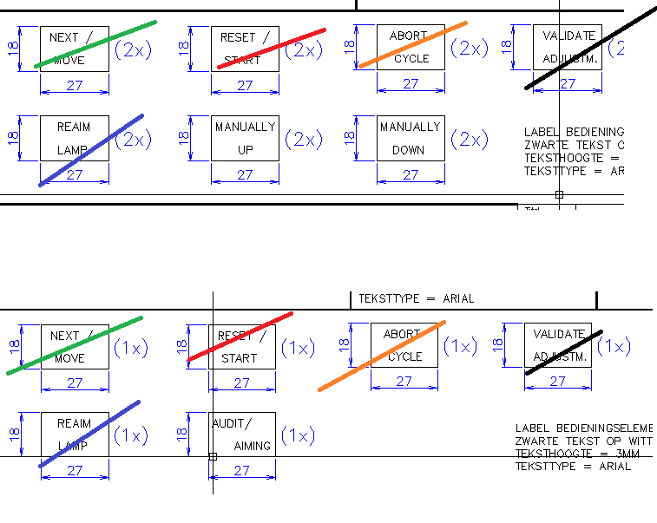
gekleurde cellen niet in kit | FRANS | roemeens | engels | turks | tjechie
US-EMLP(27X18WT)TM | SUIVANT | URMATORUL | MOVE/!NEXT | SONRAKİ
US-EMLP(27X18WT)TM | SUIVANT | URMATORUL | NEXT /!MOVE | SONRAKİ
 | SUIVANT | URMATORUL | MOVE /!CONFIRM | SONRAKİ
US-EMLP(27X18WT)TM | REPRISE!MESURE | RELUARE!MASURA | START | BAŞLAT
US-EMLP(27X18WT)TM |  |  | RESET /!START
US-EMLP(27X18WT)TM | VALIDATION!REGLAGE | VALIDARE!REGLAJ | VALIDATE!ADJUSTMENT | AYAR!ONAYLA
US-EMLP(27X18WT)TM | REARMEMENT | REARMARE | REAIM!LAMP | TEKRAR!AYARLA
US-EMLP(27X18WT)TM
US-EMLP(27X18WT)TM
US-EMLP(27X18WT)TM | MODE!REGLAGE/!AUDIT | MOD!REGLAJ/!AUDIT | AIMING/!AUDIT | AYARLA /!DOĞRULA
US-EMLP(27X18WT)TM | MANUEL!EN BAS | MANUAL!IN JOS | MANUALLY!DOWN | ELLE!AŞAĞI
 | MANUEL!EN BAS | MANUAL!IN JOS | MANUAL!DOWN | ELLE!AŞAĞI
US-EMLP(27X18WT)TM | MANUEL!EN HAUT | MANUAL!IN SUS | MANUALLY!UP | ELLE!YUKARI
US-EMLP(27X18WT)TM | MANUEL!EN HAUT | MANUAL!IN SUS | MANUAL!UP | ELLE!YUKARI
US-EMLP(27X18WT)TM
US-EMLP(27X18WT)TM | 24VDC!PRESENT | 24VCC | 24VDC!PRESENT | 24V VAR
US-EMLP(27X18WT)TM | ARRET!CYCLE | OPRIRE!CICLU | ABORT!CYCLE | ÇEVRİM!İPTAL
US-EMLP(27X18WT)TM | EN!SERVICE | IN!SERVICIU | IN!SERVICE | DEVREDE
US-EMLP(27X18WT)TM |  |  | EMERGENCY!STOP
US-EMLP(27X18WT)TM |  |  | 24VDC!CONTROL!VOLTAGE
US-EMLP(27X18WT)TM |  |  | 230VAC!CONTROL!VOLTAGE
US-EMLP(27X18WT)TM |  |  |  |  | NAPETI!230VAC!OK
US-EMLP(27X18WT)TM |  |  |  |  | NAPETI!24VDC OK!MODULY
US-EMLP(27X18WT)TM |  |  |  |  | NAPETI!12VDC OK!MODULY
US-EMLP(27X18WT)TM |  |  |  |  | NAPETI!24VDC OK!MOTORY
US-EMLP(27X18WT)TM |  |  |  |  | PROVOZ!KALIBRACE!(BEZ DSA)
US-EMLP(27X18WT)TM |  |  |  |  | OPT. BLOK!NAHORU
US-EMLP(27X18WT)TM |  |  |  |  | OPT. BLOK!DOLU
US-EMLP(27X18WT)TM |  |  |  |  | START
US-EMLP(27X18WT)TM |  |  |  |  | DALSI
US-EMLP(27X18WT)TM |  |  |  |  | ZNOVU
US-EMLP(27X18WT)TM |  |  |  |  | SERIZOVANI!/!KALIBRACE
US-EMLP(27X18WT)TM |  |  |  |  | PROVOZ!SERIZOVANI!(S DSA)
 |  |  |  |  | ZRUSIT!CYKLUS

FAS
gekleurde cellen niet in kit | FRANS | roemeens | engels | turks | zweeds | nederlands | chinees
US-EMLP(27X18WT)TM | 24VDC!PRESENT | 24VCC | 24VDC!PRESENT | 24V VAR
US-EMLP(27X18WT)TM | ARRET!CYCLE | OPRIRE!CICLU | ABORT!CYCLE | ÇEVRİM!İPTAL
US-EMLP(27X18WT)TM | EN!SERVICE | IN!SERVICIU | IN!SERVICE | DEVREDE
US-EMLP(27X18WT)TM | MANUEL!EN BAS | MANUAL!IN JOS | MANUALLY!DOWN | ELLE!AŞAĞI
US-EMLP(27X18WT)TM | MANUEL!EN HAUT | MANUAL!IN SUS | MANUALLY!UP | ELLE!YUKARI
US-EMLP(27X18WT)TM | MODE!REGLAGE/!AUDIT | MOD!REGLAJ/!AUDIT | AIMING/!AUDIT | AYARLA /!DOĞRULA
US-EMLP(27X18WT)TM | REPRISE!MESURE | RELUARE!MASURA | START | BAŞLAT
US-EMLP(27X18WT)TM | VALIDATION!REGLAGE | VALIDARE!REGLAJ | VALIDATE!ADJUSTMENT | AYAR!ONAYLA
US-EMLP(27X18WT)TM | REARMEMENT | REARMARE | REAIM!LAMP | TEKRAR!AYARLA
US-EMLP(27X18WT)TM | SUIVANT | URMATORUL | MOVE/!NEXT | SONRAKİ
US-EMLP(27X18WT)TM |  |  | 230VAC!CONTROL!VOLTAGE |  | 230VAC!STYRSPÄNNING | 230VAC!STUUR!SPANNING | 230伏交流控制电压
US-EMLP(27X18WT)TM |  |  | 24VDC!CONTROL!VOLTAGE |  | 24VDC!STYRSPÄNNING | 24VDC!STUUR!SPANNING | 24伏直流控制电压
US-EMLP(27X18WT)TM |  |  | 24VDC!CENTER!UNITS |  | 24VDC!CENTER!ENHETER | 24VDC!CENTREER!EENHEID | 24伏直流电压中心单元
US-EMLP(27X18WT)TM |  |  | MODE!AUTOM./!MANUAL |  | LÄGE!AUTO./!MANUELLT | MODE!AUTOMAT./!MANUEEL | 模式: 自动/手动
US-EMLP(27X18WT)TM |  |  | CONTROL!VOLTAGE!ON |  | STYR-!SPÄNNING!PÅ | STUUR!SPANNING!AAN | 控制电压 开
US-EMLP(27X18WT)TM |  |  | CONTROL!VOLTAGE!OFF |  | STYR-!SPÄNNING!AV | STUUR!SPANNING!UIT | 控制电压 关
US-EMLP(27X18WT)TM |  |  | AUTO!MODE!ACTIVE |  | AUTO-!LÄGE!AKTIVERAT | MODE!AUTOMAT.!ACTIEF | 自动启动模式
US-EMLP(27X18WT)TM |  |  | MANUAL!MODE!ACTIVE |  | MANUELLT!LÄGE!AKTIVERAT | MODE!MANUEEL!ACTIEF | 手动启动模式
US-EMLP(27X18WT)TM |  |  | FLR-TARGET!MANUALLY!LEFT |  | FLR-MÅL!MANUELLT!VÄNSTER | FLR-TARGET!MANUEEL!LINKS | FLR-目标 手动 左
US-EMLP(27X18WT)TM |  |  | FLR-TARGET!MANUALLY!RIGHT |  | FLR-MÅL!MANUELLT!HÖGER | FLR-TARGET!MANUEEL!RECHTS | FLR-目标 手动 右
US-EMLP(27X18WT)TM |  |  | FLR-TARGET!MANUALLY!UP |  | FLR-MÅL!MANUELLT!UPP | FLR-TARGET!MANUEEL!OMHOOG | FLR-目标 手动 上
US-EMLP(27X18WT)TM |  |  | FLR-TARGET!MANUALLY!DOWN |  | FLR-MÅL!MANUELLT!NER | FLR-TARGET!MANUEEL!OMLAAG | FLR-目标 手动 下
US-EMLP(27X18WT)TM |  |  | FLC-TARGET!MANUALLY!UP |  | FLC-MÅL!MANUELLT!UPP | FLC-TARGET!MANUEEL!OMHOOG | FLC-目标 手动 上
 |  |  | FLR-COLUMN!MANUALLY!FORWARDS |  |  | FLR-TARGET!MANUEEL!VOORUIT | FLR!手 动 向 前
 |  |  | FLR-COLUMN!MANUALLY!BACKWARDS |  |  | FLR-TARGET!MANUEEL!ACHTERUIT | FLR!手 动 向 后
 |  |  | ADAS CR-TARGET!MANUALLY!UP |  |  | ADAS!CORNER!MANUEEL OP | ADAS CR!手 动 向 上
 |  |  | ADAS CR-TARGET!MANUALLY!DOWN |  |  | ADAS!CORNER!MANUEEL NEER | ADAS CR!手 动 向 下
US-EMLP(27X18WT)TM |  |  | FLC-TARGET!MANUALLY!DOWN |  | FLC-MÅL!MANUELLT!NER | FLC-TARGET!MANUEEL!OMLAAG | FLC-目标 手动 下
US-EMLP(27X18WT)TM |  |  | EMERGENCY!STOP!ACTIVE |  | NÖD-!STOPP!AKTIVERAT | NOODSTOP!ACTIEF | 启动紧急停止
US-EMLP(27X18WT)TM |  |  | ERROR!/!FAULT |  | FEL!/!STÖRNING | STORING!/!FOUT | 错误/故障
US-EMLP(27X18WT)TM |  |  | LAMPTEST |  | LAMPTEST | LAMPENTEST | 大灯测试
US-EMLP(27X18WT)TM |  |  | RESET |  | ÅTERSTÄLL | RESET | 重启
US-EMLP(27X18WT)TM |  |  | START |  | START | START | 开始
US-EMLP(27X18WT)TM |  |  | FRONT!CENT. UNIT!MANUAL OUT |  | FRAM!CENT. ENHET!MANUELL UT | CENTRERING!VOORZIJDE!MANUEEL UIT | 前方中央单元 手动 出
US-EMLP(27X18WT)TM |  |  | FRONT!CENT. UNIT!MANUAL IN |  | FRAM!CENT. ENHET!MANUELL IN | CENTRERING!VOORZIJDE!MANUEEL IN | 前方中央单元 手动 进
US-EMLP(27X18WT)TM |  |  | REAR!CENT. UNIT!MANUAL OUT |  | BAK!CENT. ENHET!MANUELL UT | CENTRERING!ACHTERZIJDE!MANUEEL UIT | 后方中央单元 手动 出
US-EMLP(27X18WT)TM |  |  | REAR!CENT. UNIT!MANUAL IN |  | BAK!CENT. ENHET!MANUELL IN | CENTRERING!ACHTERZIJDE!MANUEEL IN | 后方中央单元 手动 进
US-EMLP(27X18WT)TM |  |  | 24VDC!MOTOR!VOLTAGE |  | 24VDC!MOTOR!SPÄNNING | 24VDC!MOTOR!SPANNING | 24伏直流电机电压
US-EMLP(27X18WT)TM |  |  | TL-LAMPS!MANUALLY!ON/OFF |  | LAMPOR!MANUELLT!PÅ/AV | VERLICHTING!MANUEEL!AAN/UIT | 手动照明 开/关
US-EMLP(27X18WT)TM |  |  | START!CYCLE |  | START!SEKVENS | START!CYCLUS | 循环启动
US-EMLP(27X18WT)TM |  |  | ABORT!CYCLE |  | AVBRYT!SEKVENS | AFBREKEN!CYCLUS | 循环终止
US-EMLP(27X18WT)TM |  |  | 24VDC!HEIGHT!MEASURE L |  | 24VDC!HÖJD-!MÄTNING V | 24VDC!HOOGTE!METING L | 24伏直流电压 高度测量
US-EMLP(27X18WT)TM |  |  | 24VDC!HEIGHT!MEASURE R |  | 24VDC!HÖJD-!MÄTNING H | 24VDC!HOOGTE!METING R | 24伏直流电压 高度测量
US-EMLP(27X18WT)TM |  |  | EMERGENCY!STOP |  |  | NOODSTOP | 紧急停止
 |  |  |  |  |  | FLR-TARGET!MANUEEL!ACHTERRUIT
tabel in notepad doen
1st vervangen van \r\n naar ;
2st vervangen van ! naar \n
3st copy kladblok , past in clipproject
notepadmacro : ALT + S gemaakt ervoor
info :
\n (LF) doet clipproject een nieuwe regel zetten binnenin een label ; (puntkomma) doet clipproject een nieuw label maken
 |  |  |  |  |  | FLR-TARGET!MANUEEL!VOORUIT
 |  |  |  |  | FLR-COLUMN!MANUALLY!FORWARDS
 |  |  |  |  | FLR-COLUMN!MANUALLY!BACKWARDS
 |  |  |  |  | ADAS CR-TARGET!MANUALLY!UP
 |  |  |  |  | ADAS CR-TARGET!MANUALLY!DOWN
 |  |  |  |  | FLR-PELARE!MANUELLT!FRAMÅT
 |  |  |  |  | FLR-PELARE!MANUELLT!TILLBAKA
 |  |  |  |  | ADAS CR-MÅL!MANUELLT!UPP
 |  |  |  |  | ADAS CR-MÅL!MANUELLT!NER

